-
Picture | Ean | Description | RRP | OFFER PRICE | Stock qty | VALUE OFFER
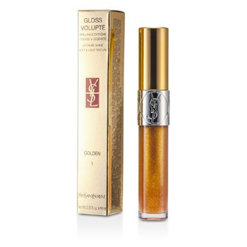 | 3365440714731 | YSL GLOSS VOLUPTE 1 GOLDEN | 35.00 € | 11.50 € | 102 | 1173
 | 3365440714618 | YSL GLOSS VOLUPTE 101 IRIDESCENT | 32.00 € | 11.00 € | 11 | 121
 | 3365440713710 | YSL GLOSS VOLUPTE 103 IRIDESCENT | 32.00 € | 11.00 € | 49 | 539
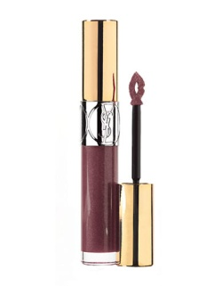 | 3365440713413 | YSL GLOSS VOLUPTE 104 IRIDESCENT | 32.00 € | 11.00 € | 28 | 308
 | 3365440714311 | YSL GLOSS VOLUPTE 105 IRIDESCENT | 32.00 € | 11.00 € | 11 | 121
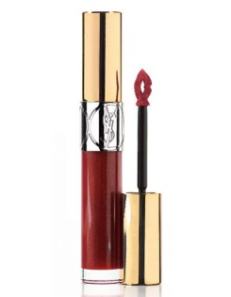 | 3365440764682 | YSL GLOSS VOLUPTE 106 IRIDESCENT | 32.00 € | 11.00 € | 34 | 374
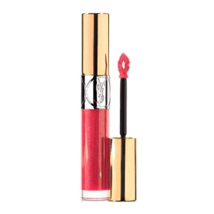 | 3365440714076 | YSL GLOSS VOLUPTE 142 IRIDESCENT | 32.00 € | 11.00 € | 142 | 1562
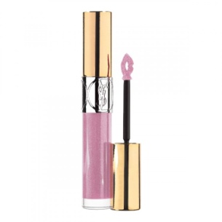 | 3614271274984 | YSL GLOSS VOLUPTE 154 IRIDESCENT | 32.00 € | 11.00 € | 120 | 1320
 | 3365440714496 | YSL GLOSS VOLUPTE 19 GOLDEN | 35.00 € | 11.50 € | 87 | 1000.5
 | 3365440714373 | YSL GLOSS VOLUPTE 2 GOLDEN | 35.00 € | 11.50 € | 64 | 736
 | 3365440714434 | YSL GLOSS VOLUPTE 20 GOLDEN | 35.00 € | 11.50 € | 66 | 759
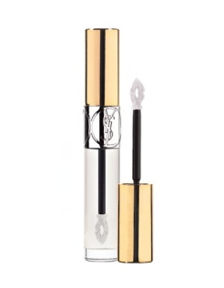 | 3365440714670 | YSL GLOSS VOLUPTE 201 PURE | 38.00 € | 13.00 € | 85 | 1105
 | 3365440714014 | YSL GLOSS VOLUPTE 202 PURE | 38.00 € | 13.00 € | 112 | 1456
 | 3365440713895 | YSL GLOSS VOLUPTE 203 PURE | 38.00 € | 13.00 € | 25 | 325
 | 3365440713956 | YSL GLOSS VOLUPTE 204 PURE | 38.00 € | 13.00 € | 108 | 1404
 | 3365440713598 | YSL GLOSS VOLUPTE 206 PURE | 38.00 € | 13.00 € | 99 | 1287
 | 3365440713536 | YSL GLOSS VOLUPTE 207 PURE | 38.00 € | 13.00 € | 16 | 208
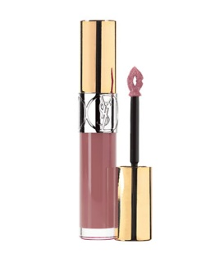 | 3365440764743 | YSL GLOSS VOLUPTE 210 PURE | 38.00 € | 13.00 € | 26 | 338
 | 3614271586063 | YSL GLOSS VOLUPTE 211 PURE | 38.00 € | 13.00 € | 108 | 1404
 | 3614271586070 | YSL GLOSS VOLUPTE 213 PURE | 38.00 € | 13.00 € | 113 | 1469
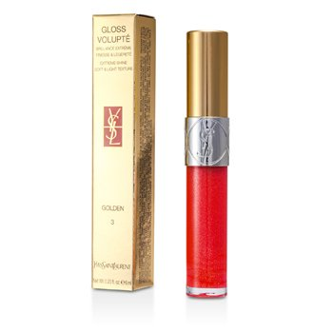 | 3365440713772 | YSL GLOSS VOLUPTE 3 GOLDEN | 32.00 € | 11.00 € | 88 | 968
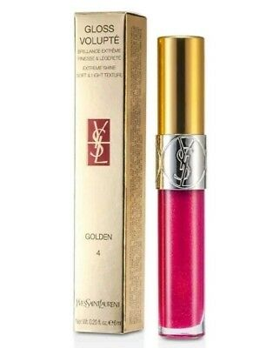 | 3365440714199 | YSL GLOSS VOLUPTE 4 GOLDEN | 32.00 € | 11.00 € | 100 | 1100
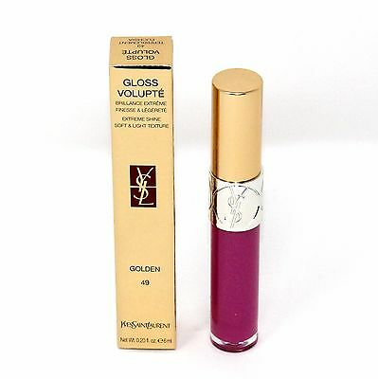 | 3365440714250 | YSL GLOSS VOLUPTE 49 GOLDEN | 32.00 € | 11.00 € | 163 | 1793
 | 3614270256721 | YSL GLOSS VOLUPTE 50 GOLDEN | 32.00 € | 11.00 € | 2 | 22
 | 3614270420474 | YSL GLOSS VOLUPTE 51 GOLDEN | 32.00 € | 11.00 € | 6 | 66
 | 3614270420481 | YSL GLOSS VOLUPTE 52 GOLDEN | 32.00 € | 11.00 € | 3 | 33
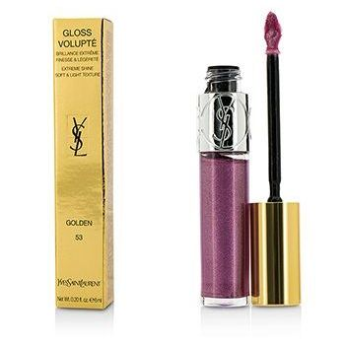 | 3614270420498 | YSL GLOSS VOLUPTE 53 GOLDEN | 32.00 € | 11.00 € | 3 | 33
 | 3614271274991 | YSL GLOSS VOLUPTE 55 GOLDEN | 32.00 € | 11.00 € | 86 | 946
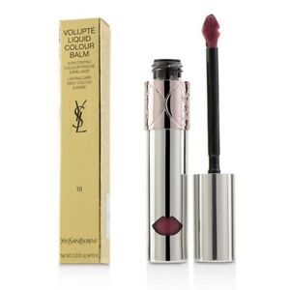 | 3614271799548 | YSL VOLUPTE LIQUID COLOUR BALM 10 | 31.00 € | 11.00 € | 4 | 44
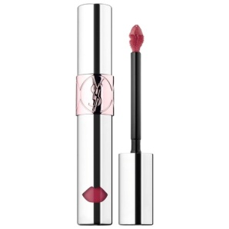 | 3614271799555 | YSL VOLUPTE LIQUID COLOUR BALM 11 | 31.00 € | 11.00 € | 1 | 11
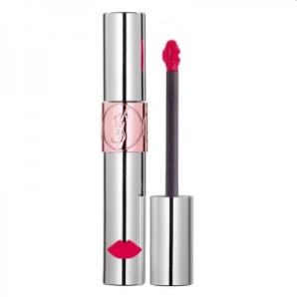 | 3614271799425 | YSL VOLUPTE LIQUID COLOUR BALM 7 | 31.00 € | 11.00 € | 3 | 33
 | 3614271799517 | YSL VOLUPTE LIQUID COLOUR BALM 8 | 31.00 € | 11.00 € | 5 | 55
 | 3614271799531 | YSL VOLUPTE LIQUID COLOUR BALM 9 | 31.00 € | 11.00 € | 7 | 77
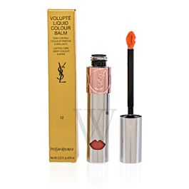 | 3614271799562 | YSL VOLUPTE LIQUID COLOUR BALM 12 | 31.00 € | 11.00 € | 5 | 55
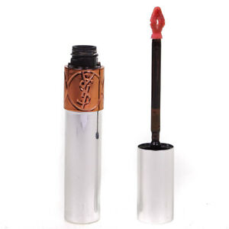 | 3614270107818 | YSL VOLUPTE TINT-IN-OIL 1 | 36.00 € | 12.50 € | 3 | 37.5
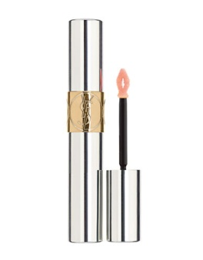 | 3614270064975 | YSL VOLUPTE TINT-IN-OIL 3 | 36.00 € | 12.50 € | 24 | 300
 | 3614270064982 | YSL VOLUPTE TINT-IN-OIL 4 | 36.00 € | 12.50 € | 13 | 162.5
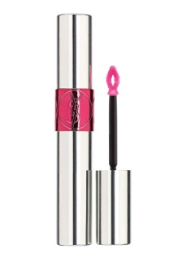 | 3614270064999 | YSL VOLUPTE TINT-IN-OIL 5 | 36.00 € | 12.50 € | 184 | 2300
 | 3614270065002 | YSL VOLUPTE TINT-IN-OIL 6 | 36.00 € | 12.50 € | 160 | 2000
 | 3614270162701 | YSL VOLUPTE TINT-IN-OIL 7 | 36.00 € | 12.50 € | 37 | 462.5
 | 3614270153631 | YSL VOLUPTE TINT-IN-OIL 8 | 36.00 € | 12.50 € | 23 | 287.5
 | 3614271354808 | YSL VOLUPTE TINT-IN-OIL 9 | 36.00 € | 12.50 € | 25 | 312.5
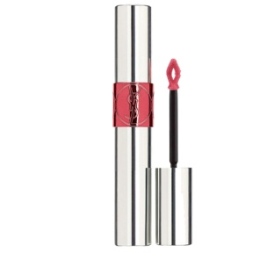 | 3614271354815 | YSL VOLUPTE TINT-IN-OIL 10 | 36.00 € | 12.50 € | 4 | 50
 | 3614271280749 | YSL VOLUPTE TINT-IN-OIL 11 | 36.00 € | 12.50 € | 14 | 175
 | 3614271559043 | YSL VOLUPTE TINT-IN-OIL 13 | 36.00 € | 12.50 € | 130 | 1625
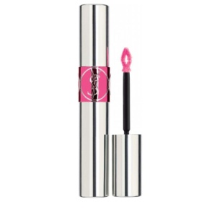 | 3614271559050 | YSL VOLUPTE TINT-IN-OIL 14 | 36.00 € | 12.50 € | 124 | 1550
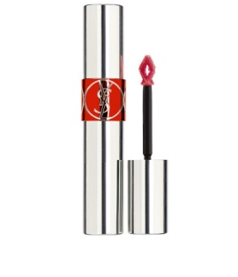 | 3614271280756 | YSL VOLUPTE TINT-IN-OIL 15 | 36.00 € | 12.50 € | 163 | 2037.5
 | 3614271559067 | YSL VOLUPTE TINT-IN-OIL 16 | 36.00 € | 12.50 € | 174 | 2175
 | 3614271559074 | YSL VOLUPTE TINT-IN-OIL 17 | 36.00 € | 12.50 € | 184 | 2300
 | 3614271559081 | YSL VOLUPTE TINT-IN-OIL 18 | 36.00 € | 12.50 € | 194 | 2425
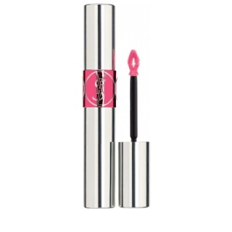 | 3614271559098 | YSL VOLUPTE TINT-IN-OIL 20 | 36.00 € | 12.50 € | 186 | 2325
 | 3614271559104 | YSL VOLUPTE TINT-IN-OIL 21 | 36.00 € | 12.50 € | 179 | 2237.5
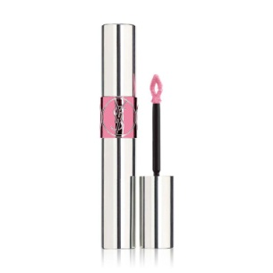 | 3614271559111 | YSL VOLUPTE TINT-IN-OIL 22 | 36.00 € | 12.50 € | 174 | 2175
 |  |  |  |  | 3877 | 47183

